表紙・改定履歴
Webダイレクト販売
Webダイレクト/シミュレーション

画面設計書
試算機画面
G0101

© 2020 Sasuke Financial Lab Inc.

変 更 記 録
版数 REV. | 作成更新日 | 変 更 内 容 | 担 当
01 | 2020-07-29 | 初版発行 | 遠藤

画面レイアウト
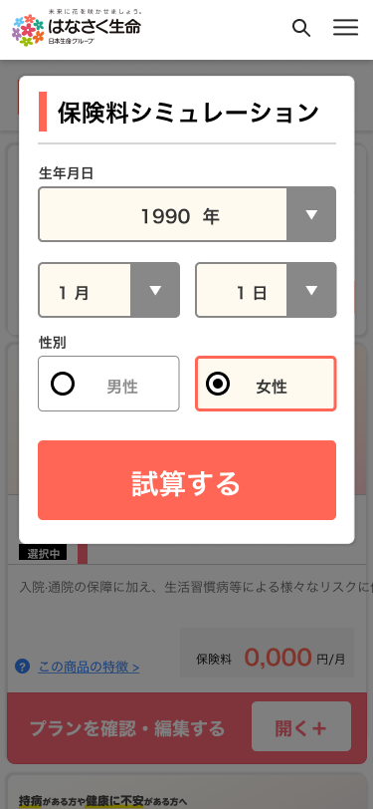
画面レイアウト | システム | サブシステム | 画面名 | 機能ID | 作成日 | 更新日 | 担当
 | Webダイレクト販売 | Webダイレクト/シミュレーション | 試算機画面 | G0101 | 2020-07-29 |  | 遠藤

チェック仕様書
チェック仕様書 |  | システム | サブシステム |  | 画面名 | 機能ID | 作成日 | 更新日 | 担当
 |  | Webダイレクト販売 | Webダイレクト/シミュレーション |  | 試算機画面 | G0101 | 2020-07-29 |  | 遠藤
No | チェック名 | チェックタイミング |  | チェック内容

1
2
3
4
5
6
7
sample
8
9
10
11
12
13
14
15
16
17
18
19
20
21
22
23
24
25
26
27

メッセージ一覧
メッセージ一覧 |  | システム | サブシステム | 画面名 | 機能ID | 作成日 | 更新日 | 担当
 |  | Webダイレクト販売 | Webダイレクト/シミュレーション | 試算機画面 | G0101 | 2020-07-29 |  | 遠藤
No | メッセージID | メッセージ内容

1
2
3
4
5
6
7
8
9
sample
10
11
12
13
14
15
16
17
18
19
20
21
22
23
24
25
26
27

